シート1
UNISEC2020Tシャツバザー申込書
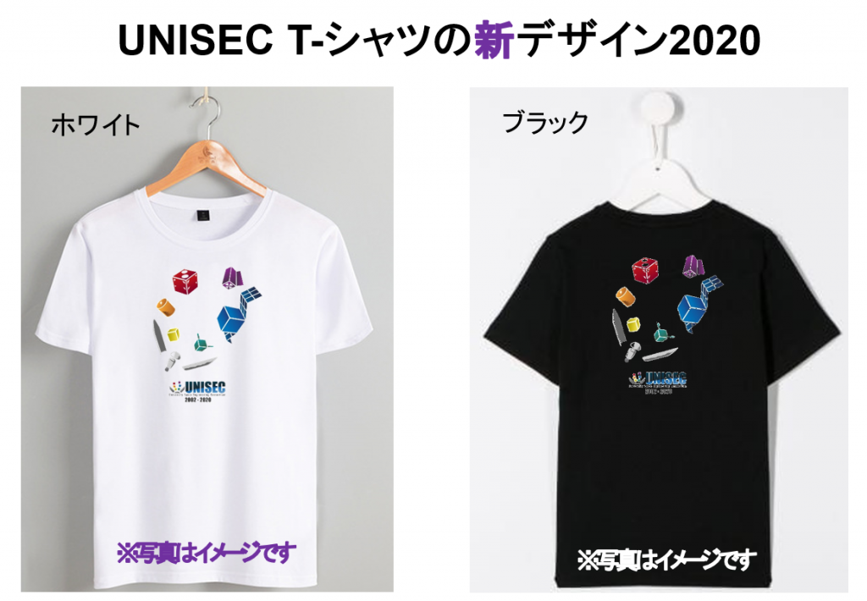

必要事項を記入し、tshirts@unisec.jp までお送りください。 注意事項等ありましたら備考にお書きください。

団体名
担当者名
メールアドレス
発送先住所 | 郵便番号
 | 都道府県
 | 住所
 | その他ビル名等
備考

Tシャツ枚数
ホワイト |  | ブラック
S |  | S
M |  | M
L |  | L
XL |  | XL

